Sheet1
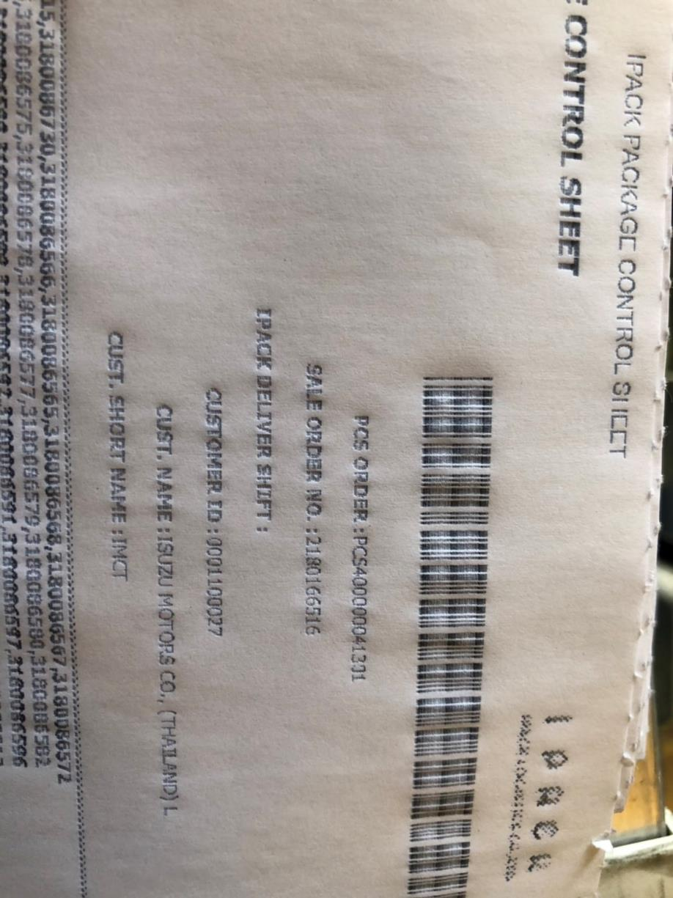
ลูกค้า TSC_DL ขอเปลี่ยนแปลงข้อมูลกล่องใน PCS
 | เนื่องจาก TSC_DL มีการเปลี่ยนกล่องให้กับลูกค้า หลังจากที่ทำการยิง PCS เรียบร้อยแล้ว จึง้องขอให้ IPACK เปลี่ยนหมายเลขกล่องที่อยู่ใน PCS .

 | Detai
 | PCS No. | กล่องที่เอาออก | กล่องที่เปลี่ยนเข้าแทน
 | PCS400000041301 | CBUN02R00001188 | CBUN02R00000946

